アプリケーション-サービス連携イメージ
■ingestion-ws-kafka-hdfs（TAPサンプルアプリケーション）のApplication、ServiceInstance、ServiceBroker、Serviceのイメージ

CF
CDH
kafka2hdfs
ws2kafka
kafka
HDFS
Zookeeper
kafka-inst
hdfs-inst
zookeeper
-inst
zookeeper
-broker
kafka
-broker
hdfs
-broker

※ 参考：データフロー（https://github.com/trustedanalytics/ingestion-ws-kafka-hdfs/blob/master/docs/ingestion_ws2kafka2hdfs.png）
②受信したメッセージをkafkaのtopicとして保存。
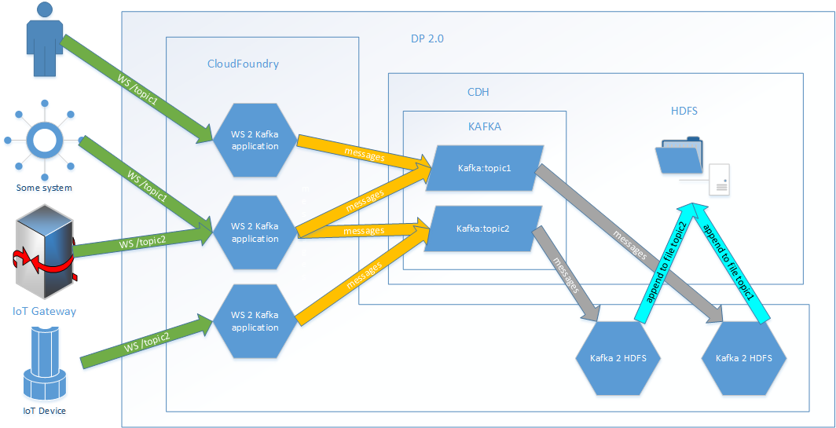

③kafkaのTopicからメッセージを受け取り、HDFSに格納。

①websocket経由でデバイス、ゲートウェイ、端末などからメッセージを送信。
※入口のアプリケーションを増やし、格納先のTopicを固定することで分散処理が可能？

